画面詳細
プロジェクト名 |  |  | システム名 |  | 画面レイアウト設計書 |  |  |  |  |  |  | 作成者 |  | 作成日 |  | 更新者 |  | 更新日
体験型Java研修 |  |  | LMS学習管理システム |  | 利用規約画面 |  |  |  |  |  |  | 臼井 |  | 2021-04-01 |  | 岡野 |  | 2022-02-01

 | 画面イメージ

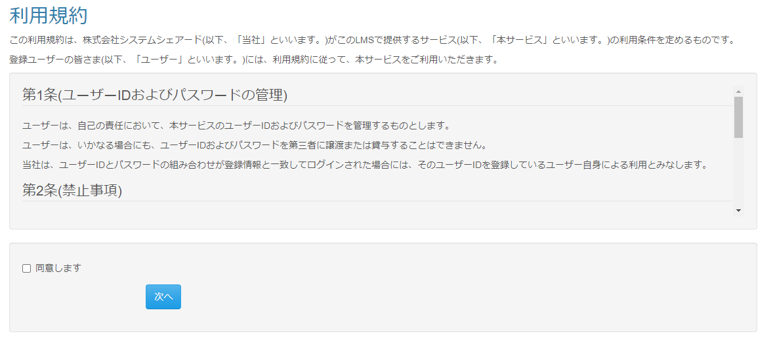

 | エラーメッセージ

 | 画面表示項目
 | No | 項目名 |  | データ元 |  |  |  |  | 備考 |  |  |  |  |  |  |  | 権限ごとの 表示可否
 |  |  |  | テーブル名 |  |  | フィールド |  |  |  |  |  |  |  |  |  | 受 | 講 | 企 | 管 | 育
 | 1 | タイトル |  | - |  |  | - |  | 「利用規約」 |  |  |  |  |  |  |  | ○ | ○ | ○ | -
 | 2 | 序文 |  | - |  |  | - |  | この利用規約は、株式会社システムシェアード(以下、「当社」といいます。)がこのLMSで提供するサービス(以下、「本サービス」といいます。)の利用条件を定めるものです。 登録ユーザーの皆さま(以下、「ユーザー」といいます。)には、利用規約に従って、本サービスをご利用いただきます。 |  |  |  |  |  |  |  | ○ | ○ | ○ | -
 | 3 | 規約 |  | - |  |  | - |  | スクロール表示 第1条(ユーザーIDおよびパスワードの管理) （以下省略） |  |  |  |  |  |  |  | ○ | ○ | ○ | - |  | Task.13
 | 4 | 『同意します』チェックボックス |  | - |  |  | - |  |  |  |  |  |  |  |  |  | ○ | ○ | ○ | -
 | 5 | 『次へ』ボタン |  | - |  |  | - |  |  |  |  |  |  |  |  |  | ○ | ○ | ○ | -

 | 入力パラメータ
 | No | 項目名 |  | 物理名 |  | コントロール |  | FORMクラスの入力チェック |  |  |  |  | 送信 方法 |  | 備考
 |  |  |  |  |  |  |  | 必須 | 桁数 | 最大値 | 最小値 | その他
 | 『次へ』ボタン押下
 | 1 | セキュリティ同意フラグ |  | securityFlg |  | チェックボックス |  | - | - | - | - | - | POST

